Amina
Grupo funcional | Incompatibilidades | Excipiente | Impurezas | Origem impureza | Reação na prática | Produto | Opções de troca
Aminas | Ácido carboxílico | - | Ácido Glicólico | Propilenoglicol | 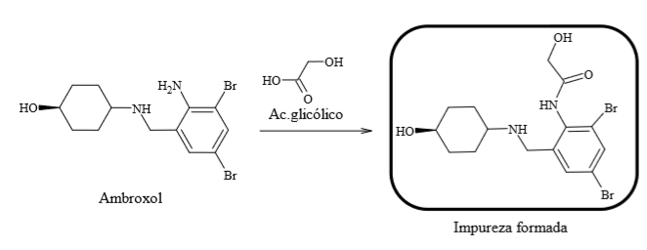 | Ambroxol
Aminas | Ácido carboxílico | - | Ácido lático | Propilenoglicol | 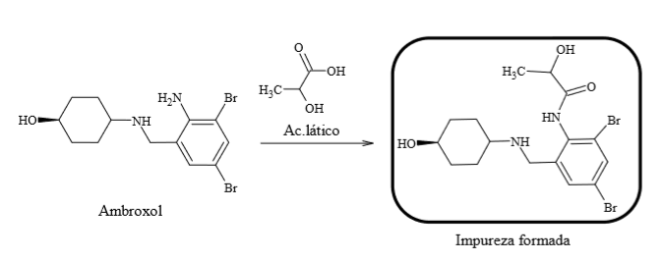 | Ambroxol
Aminas | Ácido carboxílico | - | Ácido pirúvico | Propilenoglicol | - | -
Aminas | Ácido carboxílico | - | Ácido acético | Propilenoglicol | - | -
Aminas | Aldeído | - | Propanal | Propilenoglicol | - | -
Aminas | Cetona | - | Acetona | Álcool Etílico 96 GL | - | -
Aminas | Aldeído | - | Propionaldeído | Álcool isopropílico | - | -
Aminas | Ácido carboxílico | - | Benzoato | Sacarina sódica | - | -
Aminas | Ácido carboxílico | - | Salicilato | Sacarina sódica | - | -
Aminas | Aldeídos | - | Açucares redutores | xilitol | - | -
Aminas | Aldeídos | - | Açucares redutores | Sorbitol
Aminas | Aldeídos | - | Aldeídos | Glicerina
Aminas | Halogênio | - | Halogênios | Glicerina
Aminas | Ácido carboxílico | - | Ácidos graxos | Glicerina
Aminas | Aldeídos | - | Açucares redutores | Glicerina
Aminas | Aldeídos | - | Acroleína | Glicerina
Aminas | Ácido carboxílico | Glicirrizinato de amônio | - | -
Aminas | Ácido carboxílico | - | Impureza A | Glicirrizinato de amônio

